分析圖表
人力資源人力成本分析圖表

 | 每月人力成本費用對比 | 每月各項人力成本費用對比
1月 | 534
2月 | 522
3月 | 544
4月 | 486
5月 | 531
6月 | 494
7月 | 566
8月 | 484
9月 | 560
10月 | 542
11月 | 513
12月 | 496
 | 薪酬 | 福利 | 社保 | 稅金 | 培訓費用 | 招聘費用
1月 | 303 | 44 | 150 | 17 | 15 | 5
2月 | 320 | 37 | 118 | 20 | 18 | 9
3月 | 329 | 33 | 137 | 21 | 19 | 5
4月 | 317 | 31 | 101 | 16 | 13 | 8
5月 | 342 | 35 | 119 | 18 | 10 | 7
6月 | 303 | 48 | 103 | 19 | 12 | 9
7月 | 335 | 45 | 148 | 19 | 13 | 6
8月 | 314 | 23 | 109 | 19 | 10 | 9
9月 | 349 | 48 | 113 | 25 | 18 | 7
10月 | 331 | 49 | 112 | 23 | 18 | 9
11月 | 300 | 38 | 135 | 17 | 14 | 9
12月 | 307 | 43 | 106 | 21 | 14 | 5

薪酬 | 3850
福利 | 474
社保 | 1451
稅金 | 235
培訓費用 | 174
招聘費用 | 88
 | 年度各項人力成本費用佔比 | 每月各項人力成本費用佔比
 |  | 月份 | 薪酬 | 福利 | 社保 | 稅金 | 培訓費用 | 招聘費用
 |  | 1月 | 303 | 44 | 150 | 17 | 15 | 5

 | 年度各項分析指標走勢 | 每月各項分析指標對比
 | 人力成本 佔比 | 人力資本 投資報酬率 | 人力資本 效率
1月 | 26.4 | 152.6 | 160.4
2月 | 25.4 | 188.7 | 183.1
3月 | 27.3 | 171.7 | 180.0
4月 | 24.4 | 199.2 | 179.3
5月 | 25.4 | 170.4 | 167.6
6月 | 26.0 | 170.6 | 163.7
7月 | 27.7 | 159.7 | 167.4
8月 | 24.5 | 186.2 | 176.7
9月 | 27.3 | 161.8 | 179.1
10月 | 26.5 | 175.8 | 181.9
11月 | 25.4 | 170.4 | 159.2
12月 | 25.7 | 181.3 | 174.6
 | 人力成本 佔比 | 人力資本 投資報酬率 | 人力資本 效率
1月 | 26.4 | 152.6 | 160.4
2月 | 25.4 | 188.7 | 183.1
3月 | 27.3 | 171.7 | 180.0
4月 | 24.4 | 199.2 | 179.3
5月 | 25.4 | 170.4 | 167.6
6月 | 26.0 | 170.6 | 163.7
7月 | 27.7 | 159.7 | 167.4
8月 | 24.5 | 186.2 | 176.7
9月 | 27.3 | 161.8 | 179.1
10月 | 26.5 | 175.8 | 181.9
11月 | 25.4 | 170.4 | 159.2
12月 | 25.7 | 181.3 | 174.6

說明
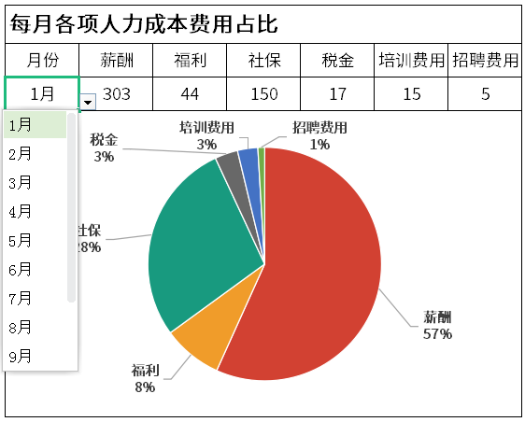
表格模板使用說明
（本頁為說明頁，使用者使用模板時可刪除本頁內容）

01
基礎操作指南
中文｜字型名稱
字型名稱
中文｜字型名稱
思源黑體Regular
02
字型說明
英文｜字型名稱
字型名稱
英文｜字型名稱
字型名稱

· 如何撤銷工作表保護？
1、選中對應工作表。
2、點選：「審閱---撤銷工作表」保護。

· 如何增加行數？
1、選中最後一行，滑鼠放在選中區域右下角。
2、當滑鼠箭頭變成黑色十字形時，點選滑鼠左鍵下拉即可。



· 請在此處輸入表格使用說明問題。
1、請在此處進行說明。
2、請線上框範圍內插入說明圖，然後將線框刪除。
【說明】
模板中使用的字型僅限於個人學習、研究或欣賞目的使用，如需商用請您自行向版權方購買、獲取商用版權。

1、統計表中的資料可根據實際情況進行修改，其中灰色部分已輸入公式，無需再手動修改。
2、分析圖表隨著統計表中的資料變動面變動。
3、每月各項人力成本費用佔比圖表，可通過下拉箭頭選擇不同的月份進行改變。
4、所用函式:VLOOKUP函式，為縱向查詢函式。語法格式：=VLOOKUP(查詢值，資料表，列序數，【匹配條件】）。
COLUMN函式，為返回指定引用的列號。
03
素材說明
圖片：
模板中使用的圖片來源於【網站名稱】，該圖片具有CC0共享協議，您可在遵循CC0共享協議的情況下使用。
素材：
模板中使用的圖片來源於【網站名稱】，該圖片具有CC0共享協議，您可在遵循CC0共享協議的情況下使用。

